상품제안서
루미노 빅사이즈 자동장우산 | 상품코드: S40980

 |  |  |  |  |  |  | 02-713-8555 | www.synergygift.co.kr
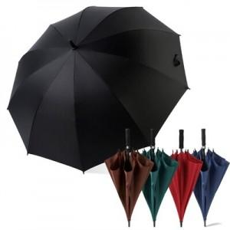

【상세/제작정보】 | <p><span style="font-size: 14pt;">※ 원단인쇄 불가 상품입니다.</span></p>

【인쇄/포장옵션】 | 실크, 우산집1도 / OPP(비닐)

【공급단가】 | 수량 | 50~ | 100~ | 500~ | 1,000~ | 3,000~
*VAT별도 | 단가 | 7,830원 | 7,540원 | 7,250원 | 6,960원 | 6,780원

【상품 URL】 | https://www.synergygift.co.kr:443/src/goods_detail.php?gdno=40980

